Gráficos
Volver al índice

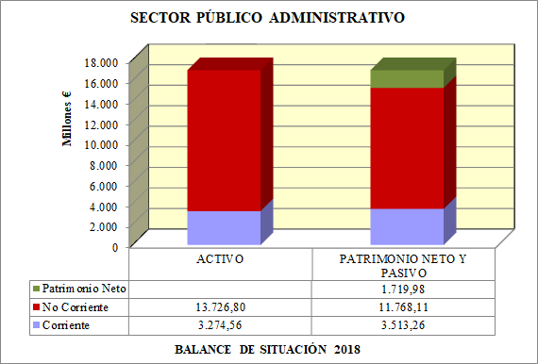
ABS1

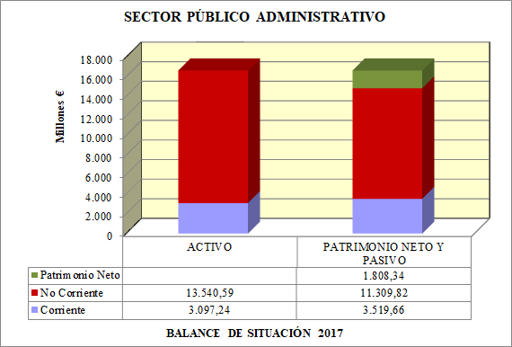
ABS2

ABS3

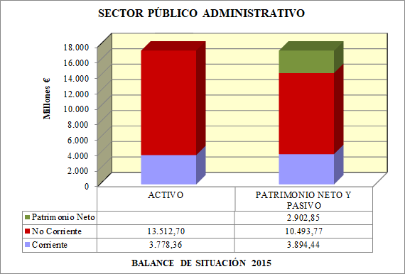
ABS4

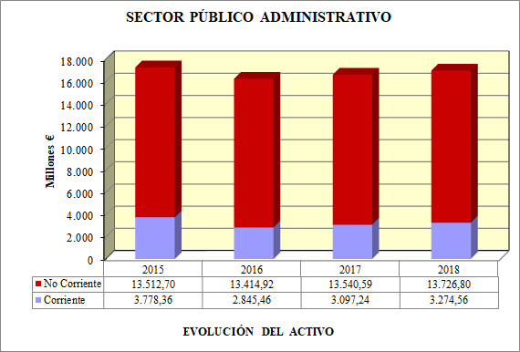
EVACT

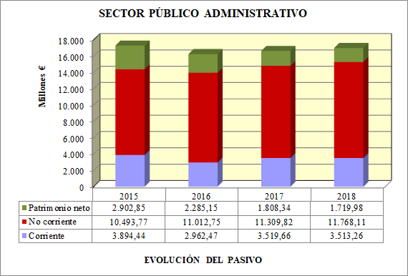
EVPAS

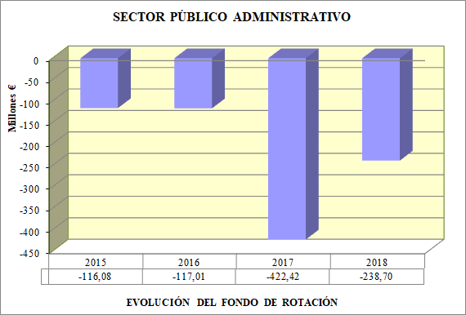
EVFR

 | Diferencia entre los activos y pasivos circulantes o corrientes, es decir, entre la agrupación C) Activo circulante (Activo corriente), del activo del balance menos la agrupación D) Acreedores a corto plazo (Pasivo corriente), del pasivo (Patrimonio neto y pasivo).

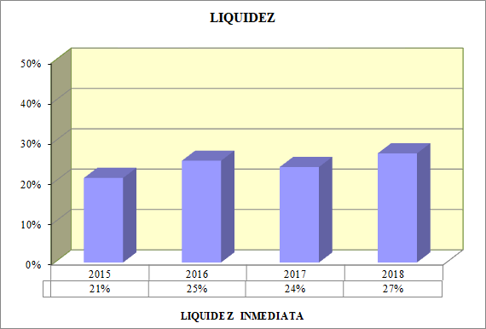
A1L

 | Cociente, en tanto por ciento, entre el epígrafe IV.Tesorería (Efectivo y otros activos líquidos equivalentes) del activo del balance, sobre la agrupación D) Acreedores a corto plazo (Pasivo corriente) del patrimonio neto y pasivo del balance.

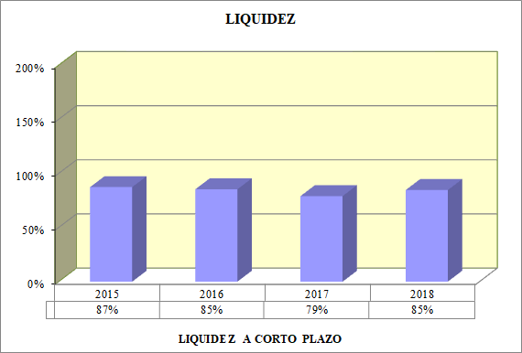
A2L

 | Cociente, en tanto por ciento, entre el importe de la resta de la agrupación C) Activo circulante (Activo corriente) y el epígrafe I.Existencias (y en su caso los activos en estado de venta), del activo del balance, sobre la agrupación D) Acreedores a corto plazo (Pasivo corriente) del patrimonio neto y pasivo del balance.

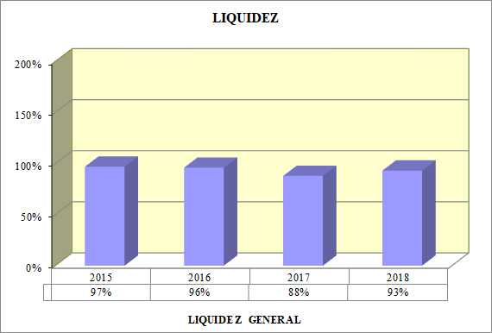
A3L

 | Cociente, en tanto por ciento, entre la agrupación C) Activo circulante (Activo corriente) del activo del balance, sobre la agrupación D) Acreedores a corto plazo (Pasivo corriente) del Pasivo (patrimonio neto y pasivo) del balance.

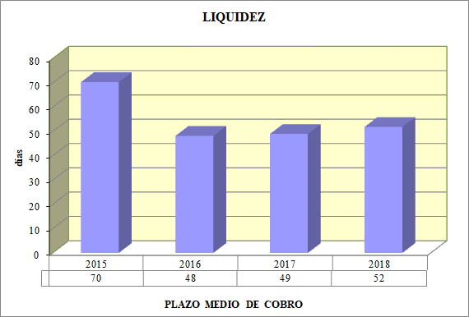
A4L

 | Cociente entre el epígrafe II.Deudores (Deudores por operaciones de gestión y otras cuentas a cobrar) y V.Ajustes por periodificación de la agrupación C) Activo circulante (Activo corriente) del activo del balance, sobre el importe de la agrupación B) Ingresos, del haber de la cuenta del resultado económico patrimonial, multiplicado por 365.

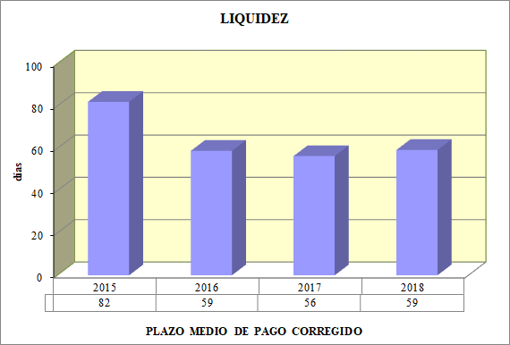
A5L

 | Cociente entre el importe de la suma de los epígrafes III.Acreedores (Acreedores por operaciones de gestión y otras cuentas a pagar) y IV. Ajustes por periodificación de la agrupación D) Acreedores a corto plazo (Pasivo corriente) del patrimonio neto y pasivo del balance, sobre el importe de la suma del epígrafe de gastos 2.Aprovisionamientos y el epígrafe de 4.Transferencias y subvenciones, más las partidas de gastos de personal, prestaciones sociales y otros gastos de gestión, del debe de la cuenta del resultado económico patrimonial multiplicado por 365.

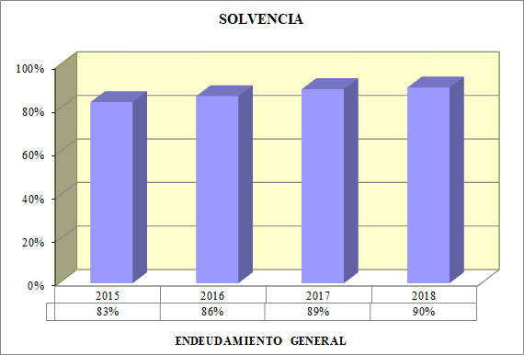
A1S

 | Cociente en tanto por ciento del importe de la suma de las agrupaciones B) Provisiones para riesgos y gastos, más C) Acreedores a largo plazo (Pasivo no corriente), más D) Acreedores a corto plazo (Pasivo corriente), del patrimonio neto y pasivo del balance, entre el activo total.

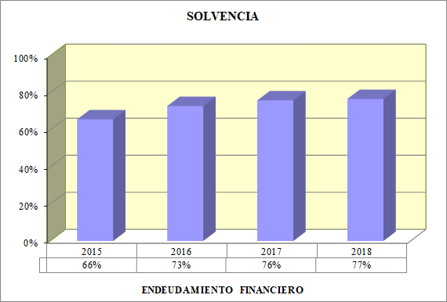
A2S

 | Cociente, en tanto por ciento, entre el importe de la suma de los epígrafes relativos a las emisiones de obligaciones y otros valores negociables, más los de deudas con entidades de crédito tanto de la agrupación C) Acreedores a largo plazo (Pasivo no corriente) como de la de D) Acreedores a corto plazo (Pasivo corriente), entre el Activo total.

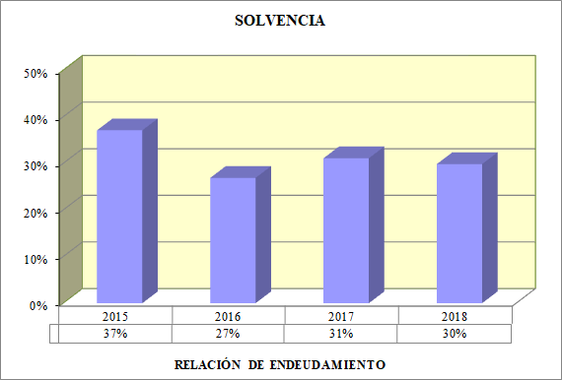
A3S

 | Cociente, en tanto por ciento, entre la agrupación del pasivo corriente D) Acreedores a corto plazo (Pasivo corriente), sobre las agrupaciones B) Provisiones para riesgos y gastos y C) Acreedores a largo plazo (Pasivo no corriente) del patrimonio neto y pasivo del balance.

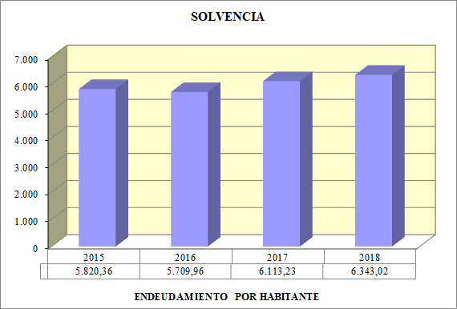
A4S

 | Cociente del importe de la suma de las agrupaciones B) Provisiones para riesgos y gastos, más C) Acreedores a largo plazo (Pasivo no corriente), más D) Acreedores a corto plazo (Pasivo corriente), del patrimonio neto y pasivo del balance, entre el número de habitantes.

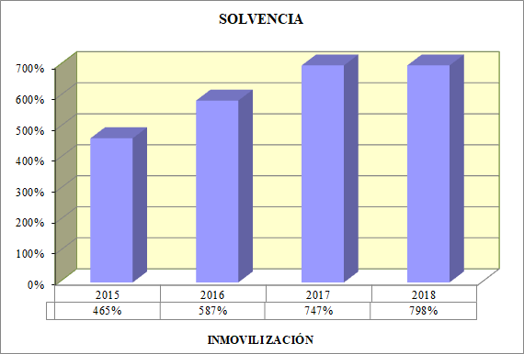
A5S

 | Cociente, en tanto por ciento, entre la agrupación A) Inmovilizado (Activo no corriente) del activo, sobre la agrupación A) Fondos Propios (Patrimonio neto) del patrimonio neto y pasivo del balance.

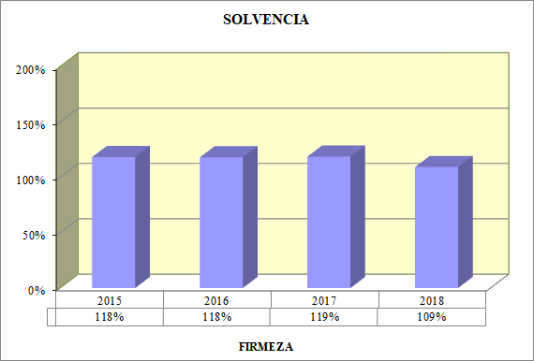
A6S

 | Cociente, en tanto por ciento, entre el importe de la suma del epígrafe III.Inmovilizaciones materiales de la agrupación A) Inmovilizado (Activo no corriente) del activo del balance sobre el importe de la agrupación C) Acreedores a largo plazo ( Pasivo no corriente) del total del patrimonio neto y pasivo descontando las emisiones de obligaciones y otros valores.

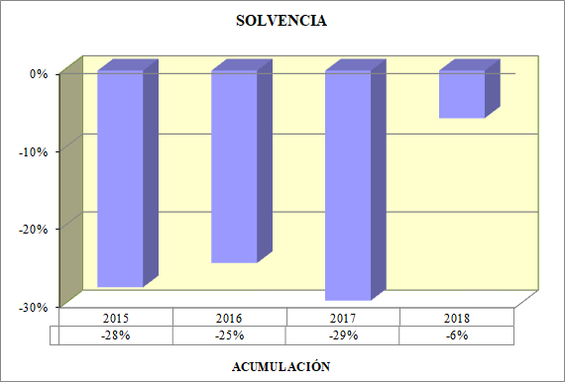
A7S

 | Cociente, en tanto por ciento, entre el ahorro o desahorro (resultado neto del ejercicio) de la cuenta del resultado económico patrimonial, sobre la agrupación A)Fondos Propios (Patrimonio neto) del patrimonio neto y pasivo del balance.

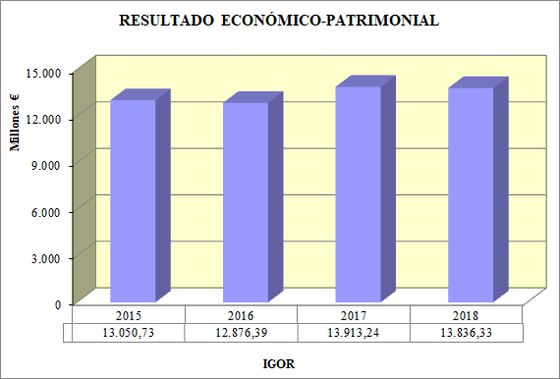
A1MREP

 | Suma de la agrupación B) Ingresos, menos las partidas del epígrafe 4.Otros ingresos de gestión ordinaria correspondientes a ingresos de participaciones en el capital, ingresos de otros valores negociables y de créditos del activo inmovilizado, otros intereses e ingresos asimilados, y diferencias positivas de cambio, y menos el epígrafe 6.Ganancias e ingresos extraordinarios, del haber de la cuenta del resultado económico patrimonial.

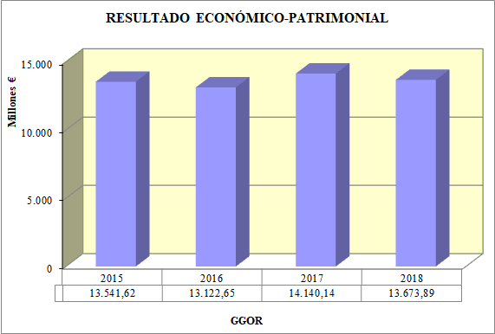
A2MREP

 | Suma de la totalidad de la agrupación A) Gastos, menos las partidas del epígrafe 3.Gastos de funcionamiento de los servicios y prestaciones sociales correspondientes a gastos financieros y asimilables, variación de las provisiones de inversiones financieras y diferencias negativas de cambio, y menos el epígrafe 5.Pérdidas y gastos extraordinarios, del debe de la cuenta del resultado económico patrimonial.

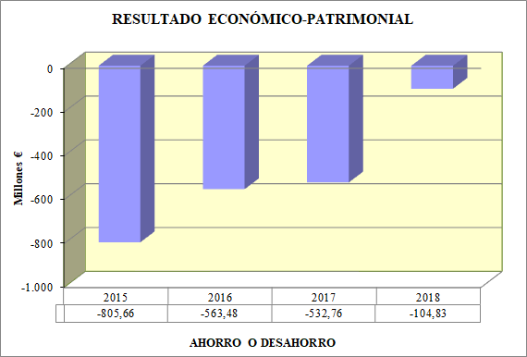
A3MREP

 | Saldo de la cuenta del resultado económico patrimonial.

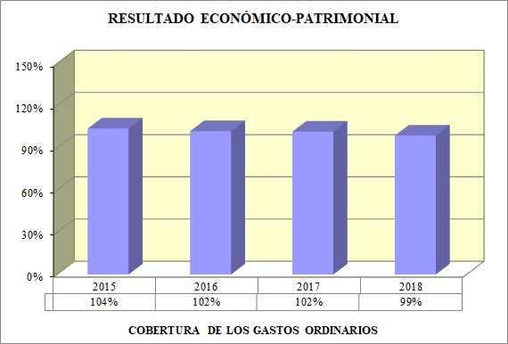
A1REP

 | Cociente, en tanto por ciento, que representan los gastos de gestión ordinaria sobre los ingresos de gestión ordinaria.

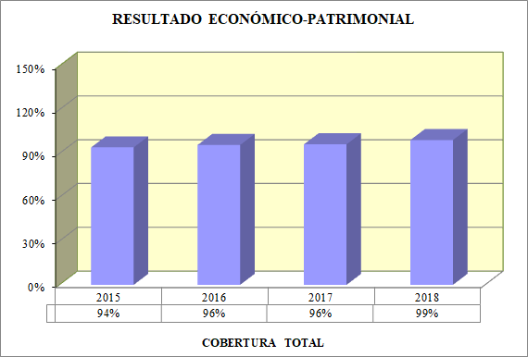
A2REP

 | Cociente en tanto por ciento que representa la agrupación B) Ingresos, sobre la agrupación A) Gastos, de la cuenta del resultado económico patrimonial.

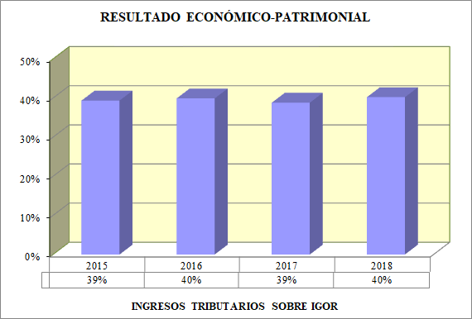
A3REP

 | Cociente en tanto por ciento que representa la partida de ingresos tributarios del epígrafe 3.Ingresos de gestión ordinaria del haber de la cuenta del resultado económico patrimonial, sobre los ingresos de gestión ordinaria.

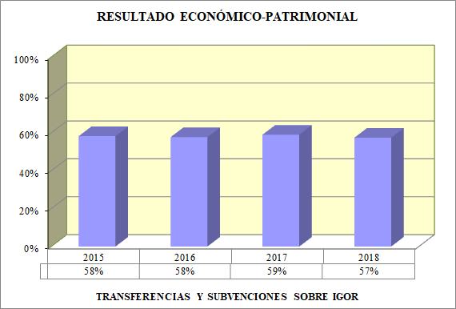
A4REP

 | Cociente, en tanto por ciento, que representa el epígrafe 5.Transferencias y subvenciones del haber de la cuenta del resultado económico patrimonial, sobre los ingresos de gestión ordinaria.

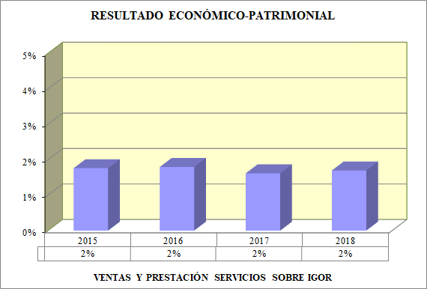
A5REP

 | Cociente, en tanto por ciento, que representa el epígrafe 1.Ventas y prestaciones de servicios, más el apartado de prestaciones de servicios del epígrafe 3.Otros ingresos de gestión ordinaria, en el haber de la cuenta del resultado económico patrimonial, sobre los ingresos procedentes de la actividad ordinaria.

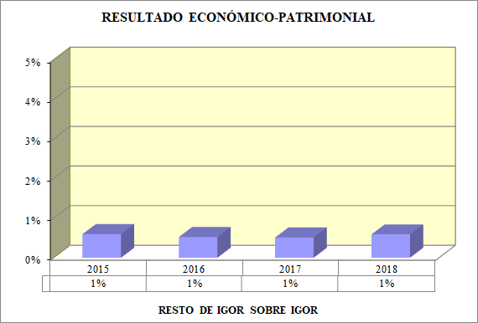
A6REP

 | Cociente, en tanto por ciento, que representan las partidas correspondientes a reintegros, trabajos realizados para la entidad y otros ingresos de gestión del epígrafe 4.Otros ingresos de gestión ordinaria del haber de la cuenta del resultado económico patrimonial, sobre los ingresos totales precedentes de la actividad ordinaria.

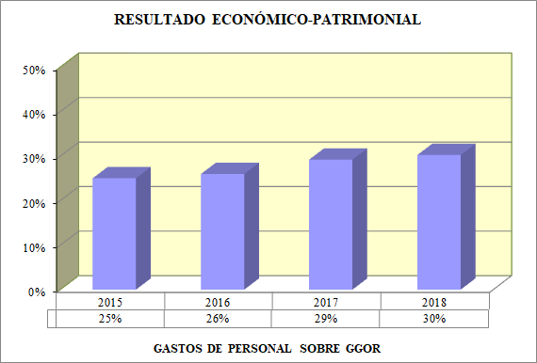
A7REP

 | Cociente, en tanto por ciento, que representa la partida de gastos de personal perteneciente al epígrafe 3.Gastos de funcionamiento de los servicios y prestaciones sociales en el debe de la cuenta del resultado económico patrimonial, sobre los gastos procedentes de la gestión ordinaria.

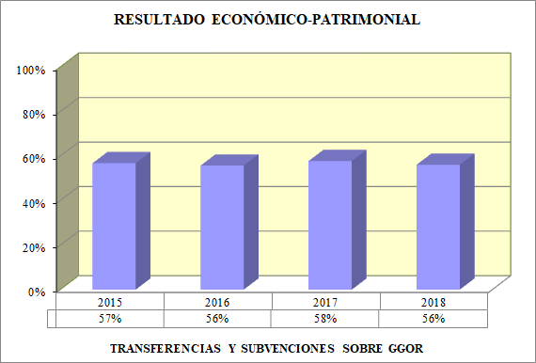
A8REP

 | Cociente, en tanto por ciento, que representa el epígrafe 4.Transferencias y subvenciones del debe de la cuenta del resultado económico patrimonial, sobre los gastos totales de gestión ordinaria.

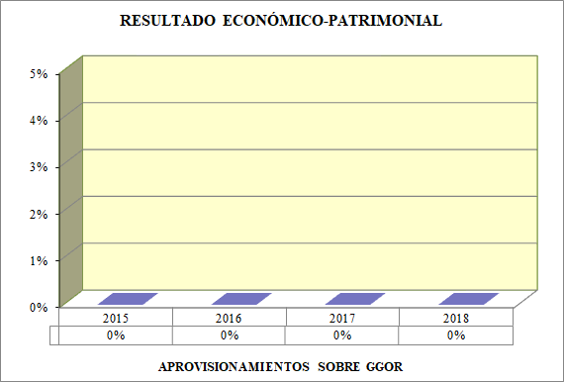
A9REP

 | Cociente, en tanto por ciento, que representa el epígrafe 2.Aprovisionamientos del debe de la cuenta del resultado económico patrimonial, sobre los gastos procedentes de la gestión ordinaria.

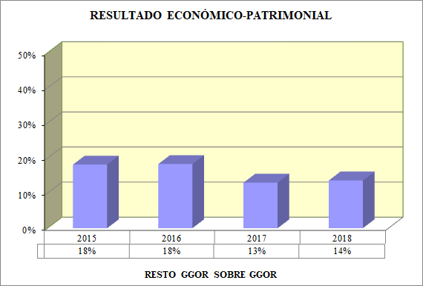
A10REP

 | Cociente, en tanto por ciento, que representan las partidas correspondientes a prestaciones sociales, dotaciones para amortizaciones de inmovilizado, variación de provisiones de tráfico y otros gastos de gestión del epígrafe 3. Gastos de funcionamiento de los servicios y prestaciones sociales sobre los gastos de gestión ordinaria.

